Sheet1
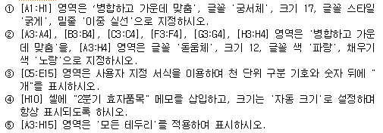
2분기 유아 완구 판매 현황

완구명 | 판매가 | 판매량 |  |  | 세금 | 부대비용 | 총계
 |  | 4월 | 5월 | 6월
미니자동차 | ₩65,000 | 999 | 1001 | 1122 | ₩20,293,000 | ₩73,054,800 | ₩109,582,200
아기체육관 | ₩32,000 | 1251 | 1322 | 1299 | ₩12,390,400 | ₩44,605,440 | ₩66,908,160
악기세트 | ₩40,000 | 1182 | 1099 | 1187 | ₩13,872,000 | ₩49,939,200 | ₩74,908,800
쇼핑카트 | ₩20,000 | 2025 | 2110 | 2344 | ₩12,958,000 | ₩46,648,800 | ₩69,973,200
병원놀이 | ₩30,000 | 1300 | 1328 | 1257 | ₩11,655,000 | ₩41,958,000 | ₩62,937,000
미끄럼틀 | ₩75,000 | 1274 | 1332 | 1284 | ₩29,175,000 | ₩105,030,000 | ₩157,545,000
기차놀이 | ₩55,000 | 1080 | 1187 | 1177 | ₩18,942,000 | ₩68,191,200 | ₩102,286,800
종합블록 | ₩45,000 | 1374 | 1268 | 1292 | ₩17,703,000 | ₩63,730,800 | ₩95,596,200
낚시놀이 | ₩20,000 | 2203 | 2349 | 2311 | ₩13,726,000 | ₩49,413,600 | ₩74,120,400
미니피아노 | ₩62,000 | 971 | 1127 | 1186 | ₩20,360,800 | ₩73,298,880 | ₩109,948,320
소꿉놀이 | ₩78,000 | 887 | 869 | 1103 | ₩22,300,200 | ₩80,280,720 | ₩120,421,080

